Sheet
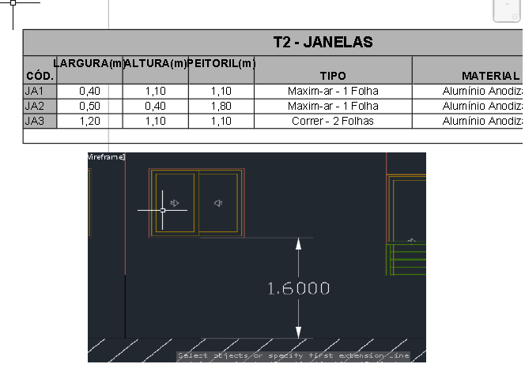
1 | CV01 - BLB - PAV.TIPO - ARQ |  | Normal
PROJETE 5D |  | Legendas diferentes de projeto
COMENTÁRIO | [INCOMPATIBILIDADE] O peitoril das esquadrias JA1 e JA3 estão diferentes nas legendas e no projeto. O peitoril tem que ser tirado internamente

